Sheet1
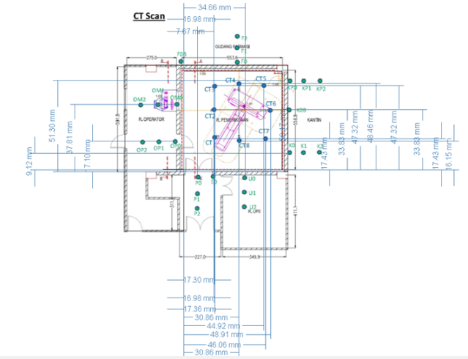
Dalam Ruangan |  |  | Luar Ruangan
Nama Titik | X | Y | Nama Titik | X | Y
CT1 | 10 | 10 | Op0 | 0 | 17,1
CT2 | 10 | 20 | Op1 | -10 | 17,1
CT3 | 10 | 30 | Op2 | -20 | 17,1
CT4 | 30,86 | 44 | OM0 | 0 | 37,81
CT5 | 44 | 30 | OM1 | -10 | 37,81
CT6 | 44 | 20 | OM2 | -20 | 37,81
CT7 | 44 | 10 | P0 | 7,67 | 0
CT8 | 30,86 | 10 | P1 | 7,67 | -10
 |  |  | P2 | 7,67 | -20
nilai x max = 54 dm |  |  | U0 | 34,66 | 0
nilai y max = 55 dm |  |  | U1 | 34,66 | -10
 |  |  | U2 | 34,66 | -20
 |  |  | KP0 | 54 | 51,3
 |  |  | KP1 | 64 | 51,3
 |  |  | KP2 | 74 | 51,3
 |  |  | K0 | 54 | 9,12
 |  |  | K1 | 64 | 9,12
 |  |  | K2 | 74 | 9,12

X dan Y dalam dm, apabila dibandingkan dengan kondisi real
Titik 0,0 yang digunakan adalah pintu masuk ruang CT bagian kiri bawah

